界面&功能
归元祖境系统 |  |  |  |  |  |  |  |  | 功能规则

 | 功能入口 |  |  |  |  |  |  |  |  |  | 福利大厅 相关基础规则和清单
 |  |  |  |  |  |  |  |  |  | 1.设计目的是什么 |  | 5功能点清单
 | 1.在主界面点击【归元祖境】图标可进入 |  |  |  |  |  |  |  |  | ▶ | 提供每日签到，累积签到奖励 | 模块 | 类型 | 内容 | 优先级
 | 2.图标位于界面左侧展开图标清单中 |  |  |  |  |  |  |  |  | ▶ | 提供在线奖励 | 福利系统 | UI和资源 | 每日签到界面 | 1
 |  |  |  |  |  |  |  |  |  | 2.基本规则 |  |  | UI和资源 | 在线奖励界面 | 1
 |  |  |  |  |  |  |  |  |  | ▶ | 根据日历真实日期进行签到排布 |  | UI和资源
 |  |  |  |  |  |  |  |  |  | ▶ | 根据在线时间领取奖励 |  | UI和资源
 |  |  |  |  |  |  |  |  |  | 3.解锁方式 |  |  | UI和资源
 |  |  |  |  |  |  |  |  |  | ▶ | 默认开启 |  | 功能逻辑 | 每日签到更新逻辑 | 1
 |  |  |  |  |  |  |  |  |  | 4关联功能 |  |  | 功能逻辑 | 每日签到补签逻辑 | 1
 |  |  |  |  |  |  |  |  |  | ▶ | 主界面【入口位置】 |  | 功能逻辑 | 累积签到奖励逻辑 | 2
 |  |  |  |  |  |  |  |  |  |  |  |  | 功能逻辑 | 不同状态显示逻辑 | 3
 |  |  |  |  |  |  |  |  |  |  |  |  | 功能逻辑 | 在线奖励界面 | 1
 |  |  |  |  |  |  |  |  |  |  |  |  | 功能数值 | 福利奖励数值 | 3

 | 归元祖境-经验副本界面【功能修改】

1
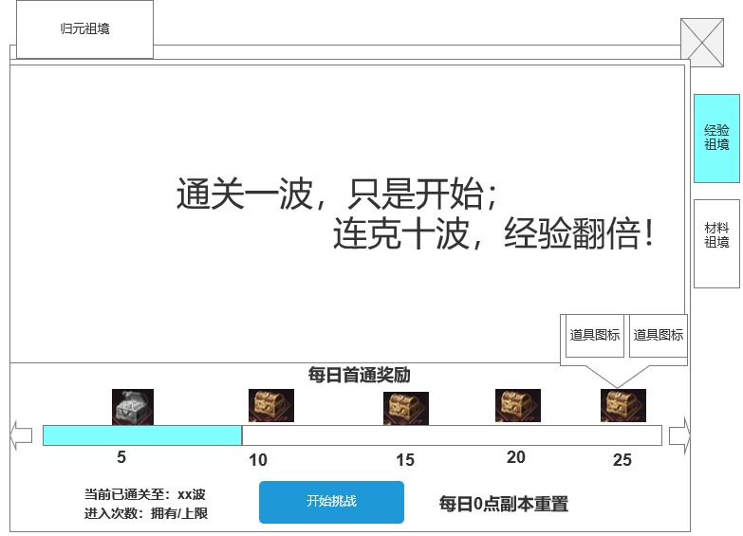
 |  |  | 1.背景框显示 |  |  |  | 1.背景框显示
 |  |  | ▶ | 显示地图背景框 |  |  | ▶ | 显示地图背景框
 |  |  |  | 显示宣传字 |  |  |  | 显示宣传字

 |  |  | 2.波数进度条 |  |  |  | 2.副本逻辑
 |  |  | ▶ | 显示当前最高的通关波数 |  |  | ▶ | 一共有1个副本，副本中刷n波怪物
 |  |  | ▶ | 显示首通奖励宝箱 |  |  | ▶ | 次数：进入需消耗次数，次数每日重置
 |  |  | ▶ | 左右滑动角标 |  |  | ▶ | 副本通关
2
 |  |  |  | 当左右2边有波数奖励时可滑动 |  |  |  | 规定时间结束
3
 |  |  |  | 可后续配置正式的数值后处理 |  |  |  | 副本表：副本通关条件5类型
 |  |  | ▶ | 点击宝箱显示奖励 |  |  | ▶ | 副本失败：
 |  |  |  |  |  |  |  | 主动退出副本，时间内未全部击败波数怪物都算副本失败
 |  |  | 3.显示今日关卡信息
 |  |  | ▶ | 记录今日已通关的最高波数 |  |  | ▶ | 奖励：波数奖励
 |  |  | ▶ | 记录每日的进入副本次数 |  |  |  | 按照通关的波数继续发放
 |  |  |  | 拥有/上限 |  |  |  | 每日首通奖励
 |  |  | ▶ | 挑战按钮状态，开始挑战 |  |  |  | 记录当日通关的最高波数，按照波数领取奖励
 |  |  |  | 开始挑战：当日未进行挑战时显示
 |  |  |  |  |  |  | ▶ | 重置：每日0点重置通关的波数和通关奖励

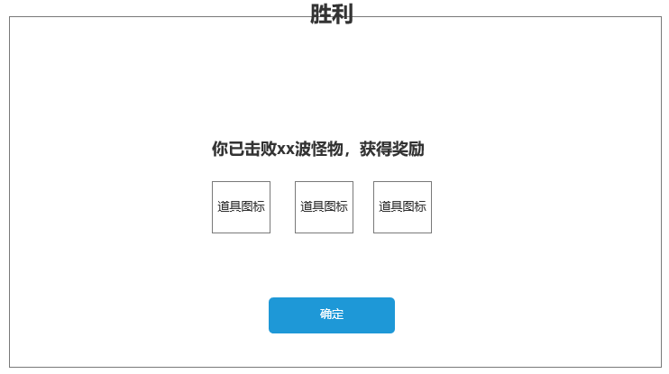
 |  |  |  |  |  |  | 3.显示今日关卡信息
 | 未标注界面 |  |  |  |  |  | ▶ | 记录今日已通关的最高波数
 |  | 副本通关奖励 |  |  |  |  | ▶ | 记录每日的进入副本次数
 |  |  |  |  |  |  |  | 拥有/上限
 |  |  |  |  |  |  | ▶ | 挑战按钮状态，开始挑战/继续挑战xx关
 |  |  |  |  |  |  |  | 开始挑战：当日未进行挑战时显示
 |  |  |  |  |  |  |  | 已全部通关
 |  |  |  |  |  |  |  | 继续挑战：
 |  |  |  |  |  |  |  | 当日挑战副本后显示
 |  |  |  | 副本通关后出胜利提示框（副本通用胜利框）
 |  |  |  | ▶ | 显示通关的波数，获得的奖励 | 4.8补充 | 4.结算规则
 |  |  |  |  |  |  | ▶ | 正常结算条件
 |  |  |  |  |  |  | ▶ | 玩家主动正常退出副本；
 |  |  |  |  |  |  |  | 当日已通关副本全部波数；
 |  |  |  |  |  |  |  | 击杀最后的Boss

 |  |  |  |  |  |  | ▶ | 单局奖励 = 结算时最终波数 − 本次进入副本时初始波数
 |  |  |  |  |  |  |  | 若计算结果≤0，则该次不发放波数奖励；
 |  | 副本内侧边栏 |  |  |  |  |  | 最终波数不得超过副本当日最大可通关波数。
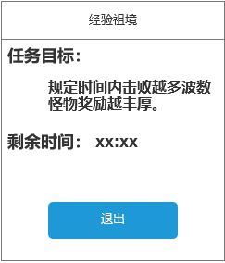
 |  |  |  |  |  |  | ▶ | 当日通关后，按钮置灰显示：已通关
 |  |  |  |  |  |  | ▶ | 策划修改通关条件-最后一波怪设置为boss
 |  |  |  |  |  |  |  | 击杀后可通关

 | 归元祖境-材料副本界面【功能修改】

1
 |  |  |  |  |  |  | 涉及到的副本：武魂祖境，宝物祖境，神将祖境，天赋祖境
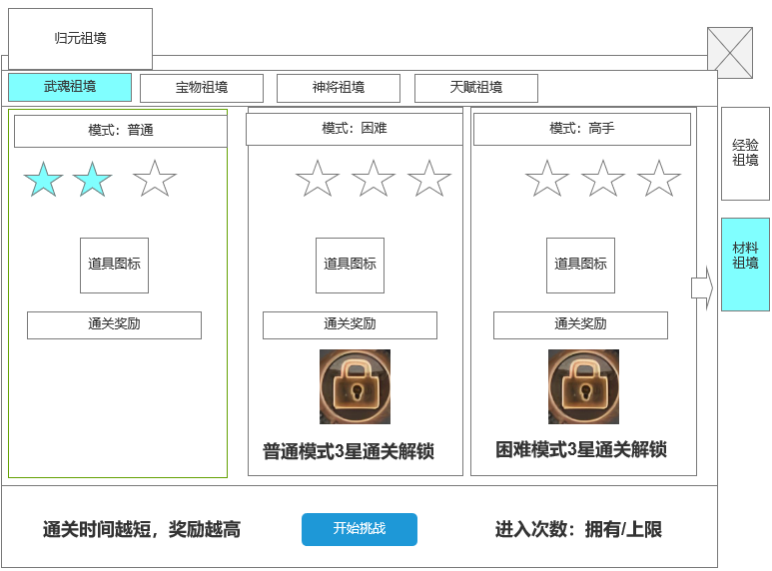

 |  |  |  | 1.材料副本子页签 |  |  | 1.材料副本子页签
 |  |  |  | ▶ | 具有选中和未选中的状态 |  | ▶ | 具有选中和未选中的状态

2
 |  |  |  | 2，详情栏 |  |  | 2，详情栏
 |  |  |  | ▶ | 显示最高的通关星级状态 |  | ▶ | 显示最高的通关星级状态
 |  |  |  | ▶ | 显示通关的奖励预览 |  | ▶ | 显示道具 icon，但不显示数量，根据副本完成的星级发放奖励
 |  |  |  | ▶ | 具有选中和未选中的状态 |  | ▶ | 初始时是三个星星镂空状态，挑战后根据完成的星级显示星星数量。
 |  |  |  | ▶ | 可左右滑动 |  | ▶ | 副本根据完成时间判定星级。
3
 |  |  |  |  | 可进行左右滑动提示角标 |  | ▶ | 星星奖励有三种，3星，2星，1星，只要通关成功，最少是1星
 |  |  |  | ▶ | 未解锁的副本显示锁状态
 |  |  |  |  | 下方显示解锁提示
 |  |  |  | ▶ | 未解锁的副本不可点击，且显示灰色

 |  |  |  | 3.挑战信息 |  |  | 3.挑战信息
 |  |  |  | ▶ | 点击可进入副本进行挑战 |  | ▶ | 显示剩余次数和按钮，次数不足时提示：挑战次数不足
 |  |  |  | ▶ | 显示当日的进入次数状态 |  | ▶ | 次数扣除：进入即扣除，同一类型副本次数共享
 |  |  |  | ▶ | 背景框底 |  | ▶ | 次数重置：每日0点重置进入次数

 |  | 副本内侧边栏

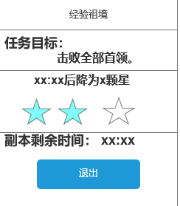
 |  |  |  |  |  |  | 1 | 副本边框和通关逻辑
 |  |  |  |  |  |  | ▶ | 刷新怪物波数
 |  |  |  |  |  |  |  | 玩家进入副本后，刷新波数怪物。
 |  |  |  |  |  |  |  | 规划：刷新一个首领，需在规定时间内击败

 |  |  |  |  |  |  | ▶ | 通关目标显示：击败全部首领
 |  |  |  |  |  |  | ▶ | 通关条件：时间内击败怪物
 |  |  |  |  |  |  | ▶ | 通关失败：时间内为击败首领
 |  |  |  |  |  |  | ▶ | 评分星级
 |  |  |  |  |  |  |  | 共3颗星，在星级规定时间内通关可获得对应评分星级
 |  |  |  |  |  |  |  | 若在时间内未击败怪物，则下降评分星级。星级全部下降后则算失败
 |  |  |  |  |  |  |  | 如：3颗星评分是1分钟通关，2颗星是2分钟内通关，1颗星是3分钟内通关
 |  |  |  |  |  |  |  | 若3分钟内未通关，则判断为副本失败
 |  |  |  |  |  |  | ▶ | 通关后发放对应的评分奖励，发送至背包
 |  |  |  |  |  |  |  | 需弹出获得奖励的提示框（通用）

功能美需
UI需求

 | 序号 | 类型 | 对应界面 | 内容 | 功能需求 | 策划建议 | 参考图
 | 1 | UI | 经验副本界面 | 经验副本界面
 | 2 | UI | 归元祖境界面 | 归元祖境界面
 | 3 | UI
 | 4 | UI
 | 5 | UI
 | 6 | UI
 | 7 | UI
 | 8 | UI
 | 9 | UI
 | 10 | UI
 | 11 | UI
 | 12 | UI
 | 13 | UI
 | 14 | UI
 | 15 | UI
 | 16 | UI
 | 17 | UI
 | 18 | UI
 | 19 | UI

背景图需求

 | 序号 | 类型 | 对应界面 | 内容 | 功能需求 | 策划建议 | 参考图
 | 1 | 2D原画 | 经验副本背景图 | 经验副本背景图 | 经验副本背景图
 | 2 | 2D原画 | 武魂祖境背景图 | 武魂祖境背景图 | 武魂祖境背景图
 | 3 | 2D原画 | 宝物祖境背景图 | 宝物祖境背景图 | 宝物祖境背景图
 | 4 | 2D原画 | 神将祖境背景图 | 神将祖境背景图 | 神将祖境背景图
 | 5 | 2D原画 | 天赋祖境背景图 | 天赋祖境背景图 | 天赋祖境背景图
 | 6 | 2D原画

道具图标需求

动效需求

 | 序号 | 类型 | 内容 | 描述 | 功能需求 | 策划建议 | 参考图
 |  |  | 宝箱可领取的光芒特效 | 宝箱可领取的光芒特效 | 宝箱可领取的光芒特效 |  | 

其他 （ICON，模型，表情等）

 | 序号 | 类型 | 对应界面 | 内容 | 功能需求 | 策划建议 | 参考图
 | 1 | ICON | 归元祖境-主界面入口 | 主界面代表归元祖境功能的入口图标 | 主界面代表归元祖境功能的入口图标 |  | 

参考界面
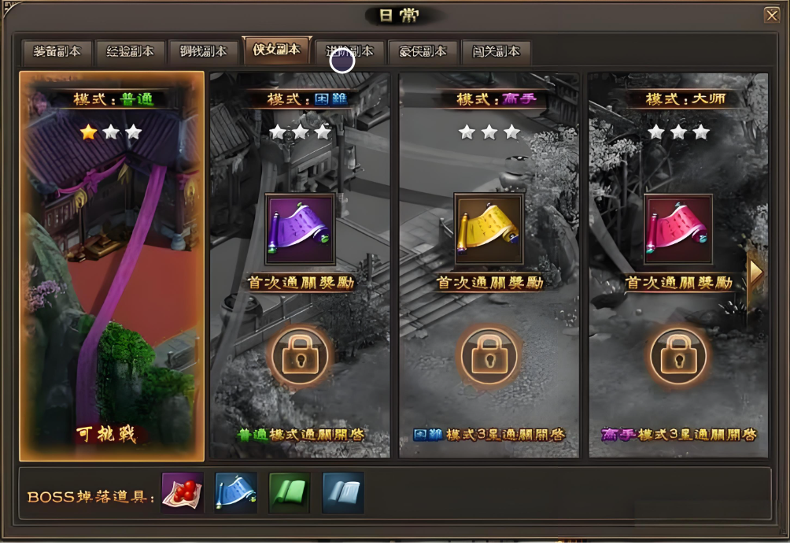
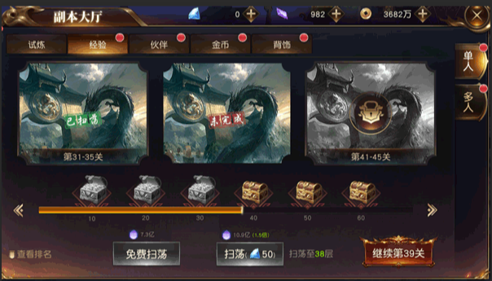
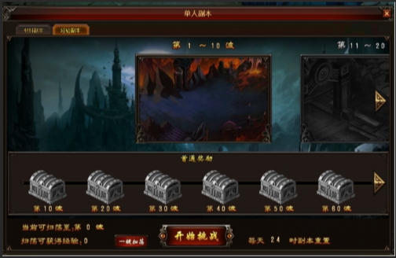
参考图

 | 参考游戏—异兽洪荒

